Variations&Glissement


Géographie | Variation mensuelle | Géographie | Glissement annuel | Géographie | Variation dernière trimestre
Ensemble | 0.31 | Ensemble | 6.16 | Ensemble | 0.83
Antananarivo | 0.12 | Fianarantsoa | 4.59 | Antananarivo | 0.47
Antsiranana | 0.26 | Toliara | 4.98 | Antsirabe | 0.65
Antsirabe | 0.36 | Antsiranana | 5.17 | Toamasina | 0.72
Mahajanga | 0.37 | Antananarivo | 6.42 | Antsiranana | 0.77
Toamasina | 0.37 | Antsirabe | 6.98 | Fianarantsoa | 1.10
Fianarantsoa | 0.60 | Toamasina | 7.20 | Toliara | 1.36
Toliara | 0.82 | Mahajanga | 10.46 | Mahajanga | 1.64
Variation mensuelle (Octobre 2021 - Novembre 2021)
Glissement annuel (Novembre 2020 - Novembre 2021)
Variation dernière trimestre (Août 2021 - Novembre 2021)

Quelques_graphes
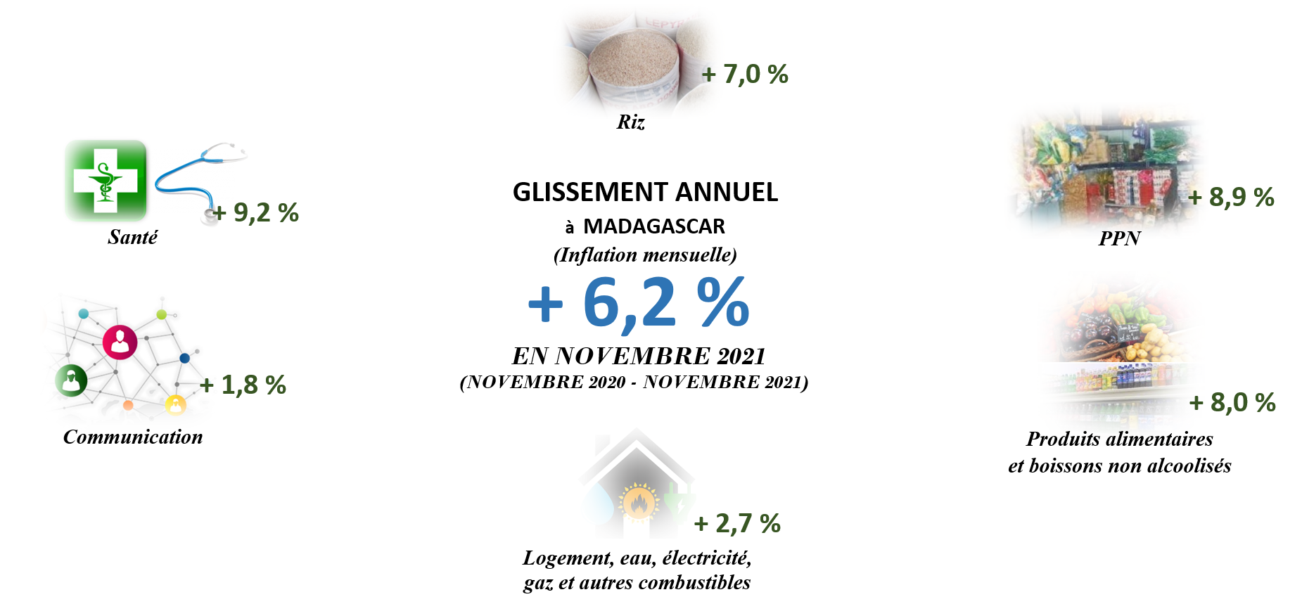

Evolution des indices des principaux regroupement
 | Ensemble | Riz | PPN | Produits alimentaires et boissons non alcoolisés
42370 | 98.2747 | 99.4952 | 98.8609 | 98.4967
42401 | 98.6692 | 99.7543 | 99.1828 | 98.8359
42430 | 98.7804 | 99.9335 | 99.6469 | 99.2779
42461 | 99.0166 | 99.9937 | 99.8668 | 99.4762
42491 | 99.2421 | 99.9914 | 99.897 | 99.6338
42522 | 99.6136 | 100.1444 | 100.0206 | 99.8509
42552 | 100.1996 | 100.14 | 100.0404 | 100.0657
42583 | 100.4124 | 99.904 | 99.9035 | 100.1591
42614 | 100.6388 | 99.7463 | 99.9181 | 100.3123
42644 | 100.8482 | 99.9793 | 100.3183 | 100.6748
42675 | 101.2777 | 100.1704 | 100.7009 | 101.0253
42705 | 103.0263 | 100.7468 | 101.6432 | 102.1908
42736 | 104.0753 | 102.0885 | 102.7658 | 103.3186
42767 | 105.2273 | 105.6707 | 105.6042 | 105.2007
42795 | 106.5971 | 108.6762 | 107.8573 | 106.7393
42826 | 107.5625 | 112.1758 | 110.1402 | 108.1426
42856 | 107.9143 | 112.7378 | 110.6591 | 108.491
42887 | 108.3969 | 112.3506 | 110.8432 | 108.7978
42917 | 108.6586 | 112.4643 | 111.2337 | 109.1785
42948 | 109.0852 | 113.0022 | 111.7192 | 109.659
42979 | 109.4657 | 113.2308 | 112.1631 | 110.039
43009 | 110.0853 | 115.3738 | 113.5832 | 111.0075
43040 | 112.0669 | 124.0425 | 119.3338 | 114.3814
43070 | 113.9452 | 130.7518 | 123.8235 | 117.0722
43101 | 114.7924 | 131.4289 | 124.6768 | 118.083
43132 | 115.3823 | 131.3905 | 124.9622 | 118.8605
43160 | 116.1972 | 132.4503 | 125.908 | 119.6482
43191 | 116.7077 | 132.7163 | 126.1123 | 119.9925
43221 | 116.9448 | 133.0047 | 126.3173 | 120.3175
43252 | 117.5745 | 134.0062 | 127.0387 | 120.8521
43282 | 118.1686 | 134.3329 | 127.3986 | 121.2509
43313 | 118.7162 | 134.3154 | 127.4822 | 121.6704
43344 | 119.1122 | 134.797 | 128.0024 | 122.0641
43374 | 119.4707 | 134.7904 | 128.0899 | 122.2773
43405 | 120.1959 | 135.1359 | 128.8172 | 123.5001
43435 | 121.8561 | 136.3256 | 130.448 | 124.9716
43466 | 122.4307 | 136.617 | 130.8243 | 125.5388
43497 | 122.9755 | 136.7428 | 130.9471 | 125.7747
43525 | 123.287 | 136.7238 | 130.9877 | 126.0028
43556 | 123.5386 | 136.5697 | 131.0802 | 126.2875
43586 | 123.8701 | 136.1993 | 130.8638 | 126.4051
43617 | 124.6776 | 136.2851 | 131.0995 | 126.7907
43648 | 124.7728 | 136.384 | 131.3063 | 127.0813
43679 | 125.2243 | 136.6528 | 131.5676 | 127.3354
43710 | 125.4424 | 136.6528 | 131.6843 | 127.5147
43740 | 125.7429 | 136.8537 | 131.8923 | 127.7832
43771 | 126.0296 | 136.9148 | 132.2694 | 128.2089
43801 | 126.7318 | 137.2624 | 133.1316 | 128.9085
Evolution des indices des principaux regroupement
 | Ensemble | Riz | PPN | Produits alimentaires et boissons non alcoolisés
43832 | 127.2203 | 137.4773 | 133.3941 | 129.3245
43863 | 127.7469 | 137.571 | 133.4819 | 129.658
43892 | 128.5031 | 138.2793 | 134.1269 | 130.4774
43923 | 129.0728 | 138.6911 | 134.5285 | 130.9621
43953 | 129.246 | 138.6952 | 134.5529 | 131.1001
43984 | 129.5694 | 138.7152 | 134.6912 | 131.433
44014 | 129.7916 | 138.8841 | 134.8421 | 131.6391
44045 | 130.1646 | 138.9079 | 134.939 | 132.108
44076 | 130.7785 | 139.2271 | 135.1699 | 132.9395
44106 | 131.1521 | 139.3068 | 135.3961 | 133.2927
44137 | 131.5621 | 139.9964 | 135.9044 | 133.7169
44167 | 132.4883 | 141.6274 | 137.5481 | 135.0695
44198 | 133.5817 | 145.3297 | 140.0143 | 136.6398
44229 | 134.0682 | 147.0474 | 141.1467 | 137.4219
44257 | 135.051 | 149.3669 | 142.8715 | 138.8
44288 | 136.0881 | 149.1776 | 143.9379 | 140.2168
44318 | 136.7496 | 149.619 | 144.6057 | 141.0281
44349 | 137.421 | 149.5193 | 145.4694 | 142.0016
44379 | 137.9046 | 149.5321 | 146.3023 | 142.6391
44410 | 138.5099 | 149.4608 | 146.8991 | 143.2423
44441 | 139.0137 | 149.3021 | 147.2525 | 143.6306
44471 | 139.2266 | 149.1963 | 147.416 | 143.8325
44501 | 139.6602 | 149.7364 | 148.006 | 144.381

Glissement annuel 2017
 | Ensemble | Riz | PPN | Produits alimentaires et boissons non alcoolisés
Janvier | 5.902434706 | 2.6064573969 | 3.9498932338 | 4.8954939607
Février | 6.6465523183 | 5.9309723992 | 6.4743080453 | 6.4397653079
Mars | 7.9132095031 | 8.7485177643 | 8.2394936521 | 7.5156706578
Avril | 8.6307750418 | 12.182867521 | 10.28710242 | 8.7120336322
Mai | 8.73842855 | 12.747496285 | 10.773196392 | 8.8897542802
Juin | 8.8173703189 | 12.188599662 | 10.820371004 | 8.9602597473
Juillet | 8.4421494697 | 12.307070102 | 11.188779733 | 9.1068168213
Août | 8.6371802686 | 13.110786355 | 11.827113164 | 9.4848096678
Septembre | 8.7708716718 | 13.518797188 | 12.255036875 | 9.6964180863
Octobre | 9.1594098854 | 15.397687321 | 13.22281179 | 10.263442291
Novembre | 10.653085526 | 23.831491139 | 18.503210994 | 13.220549704
Décembre | 10.598167652 | 29.782583665 | 21.821725408 | 14.56236765
Glissement annuel 2018
 | Ensemble | Riz | PPN | Produits alimentaires et boissons non alcoolisés
Janvier | 10.297448098 | 28.740161722 | 21.321295606 | 14.290166533
Février | 9.6505374556 | 24.339575682 | 18.330710332 | 12.984514362
Mars | 9.0059673293 | 21.876086945 | 16.735723961 | 12.093858588
Avril | 8.5022196397 | 18.310990428 | 14.501607951 | 10.957661458
Mai | 8.3682144072 | 17.977022791 | 14.149943385 | 10.900904222
Juin | 8.466662792 | 19.275019448 | 14.611180478 | 11.079543888
Juillet | 8.7521834443 | 19.444926079 | 14.532376429 | 11.057488425
Août | 8.8288787113 | 18.860871735 | 14.109481629 | 10.953410117
Septembre | 8.8123494391 | 19.046231237 | 14.121667465 | 10.928034606
Octobre | 8.5255706257 | 16.829297466 | 12.771871192 | 10.152287008
Novembre | 7.2537029221 | 8.9432251043 | 7.9469521628 | 7.9721877858
Décembre | 6.9427233442 | 4.2628858647 | 5.3499537648 | 6.7474601144

Glissement annuel 2019
 | Ensemble | Riz | PPN | Produits alimentaires et boissons non alcoolisés
Janvier | 6.6540119381 | 3.9474575227 | 4.9307489445 | 6.3140333494
Février | 6.5809053902 | 4.0735821844 | 4.789368305 | 5.8170712726
Mars | 6.101523961 | 3.2264932582 | 4.0344537281 | 5.3110702877
Avril | 5.8529985596 | 2.9034866102 | 3.9392668281 | 5.2461612184
Mai | 5.9218537293 | 2.4018700091 | 3.5992694587 | 5.059613107
Juin | 6.0413610094 | 1.7005929576 | 3.1965062615 | 4.9139402625
Juillet | 5.5887943159 | 1.5268783745 | 3.0673021525 | 4.8085416273
Août | 5.4820656322 | 1.7402323189 | 3.204682693 | 4.6560215139
Septembre | 5.3144849982 | 1.376736871 | 2.8764304419 | 4.4653587746
Octobre | 5.249990165 | 1.5307469968 | 2.9685400644 | 4.5027981481
Novembre | 4.8534933388 | 1.3163785493 | 2.6799216254 | 3.812790435
Décembre | 4.001194852 | 0.68717834361 | 2.0572182019 | 3.1502357336
Glissement annuel 2020
 | Ensemble | Riz | PPN | Produits alimentaires et boissons non alcoolisés
Janvier | 3.9120906766 | 0.62971665313 | 1.9643139692 | 3.0155617228
Février | 3.8799598294 | 0.60566260161 | 1.9357435178 | 3.0875048798
Mars | 4.2308597013 | 1.1376951196 | 2.3965608985 | 3.5511909259
Avril | 4.4797334598 | 1.5533460204 | 2.6306795382 | 3.7015539939
Mai | 4.3399496731 | 1.8325351158 | 2.8190378088 | 3.7142488713
Juin | 3.923559645 | 1.7831002802 | 2.7396748271 | 3.6613884141
Juillet | 4.0223510252 | 1.8331329188 | 2.6927877794 | 3.5865229581
Août | 3.9451608035 | 1.6502406098 | 2.5624849887 | 3.748054351
Septembre | 4.253824863 | 1.8838252857 | 2.6469366508 | 4.2542546075
Octobre | 4.3017935804 | 1.7924981203 | 2.656561452 | 4.3115996469
Novembre | 4.3898417515 | 2.2507427977 | 2.7481790951 | 4.2961136083
Décembre | 4.5422695803 | 3.1800405646 | 3.3173942175 | 4.7793590027

Glissement annuel 2021
 | Ensemble | Riz | PPN | Produits alimentaires et boissons non alcoolisés
Janvier | 5.0003026247 | 5.7117793265 | 4.9628881637 | 5.6565461301
Février | 4.9483001153 | 6.8883703688 | 5.7422017517 | 5.9879837727
Mars | 5.0955190964 | 8.0182644835 | 6.5196466928 | 6.3785759066
Avril | 5.4351497759 | 7.5610475366 | 6.9943543561 | 7.0667009768
Mai | 5.8056729028 | 7.8761197215 | 7.4712622322 | 7.57283938
Juin | 6.059764111 | 7.788692227 | 8.0021560429 | 8.0410551384
Juillet | 6.2507897275 | 7.6668243521 | 8.4989776932 | 8.3561798888
Août | 6.4113437909 | 7.5970481161 | 8.8633382491 | 8.428179974
Septembre | 6.297059532 | 7.2363785499 | 8.938824398 | 8.0420792917
Octobre | 6.1565922315 | 7.0990791548 | 8.877582146 | 7.9072597374
Novembre | 6.1553441303 | 6.9573217597 | 8.90449463 | 7.9751325375
Inflation (annuelle) Réalisation et prévision (*)
 | Inflation
2017 | 8.5
2018 | 8.5
2019 | 5.6
2020 | 4.1
2021 | 6
2022 | 7
2023 | 6.3

a

